Informations Echantillons

 | Fiche d'accompagnement des échantillons Application 3' Seq RNA Profiling (3' SRP)

 | NTS-379_SRP_FicheAcc_EN.xlsx

Version 08
Mis en application le 22/01/2024

N° de projet |  | NTS-379_SRP_Allard_AtVac
Indiquer si autres projets NTS associés |  | …

Informations Echantillons

Identifiants Echantillons et Conditionnement
Ne pas utiliser de caractères spéciaux, ni d'espaces pour identifier vos échantillons :
Utiliser uniquement les caractères "a-z", "A-Z", "0-9", "-"

Les échantillons doivent être déposés en tubes et non en barette. Merci d'ajouter un numéro compris entre 1 et 96 sur chacun des tubes et le numéro NTS sur la/les boîtes

 |  |  | Merci de compléter

Date d'envoi des échantilons |  |  | 2024-03-04

Espèce (si plusieurs espèces, préciser dans Suivi Ech) |  |  | Souris
Type de protocole d'extraction (Trizol, kit Qiagen RNeasy, …) : |  |  | kit Qiagen
Echantillons traités DNase ? |  |  | Non
Echantillon repris dans H2O, Tampon, … ? |  |  | H2O
Nb d'échantillons envoyés (et nb de tubes si > nb éch°) |  |  | 32

Critères d'accceptabilité de la Plateforme

ARN
Concentration min recommandée : 25 ng/µl
Concentration min nécessaire : 5 ng/µl
Volume minimum nécessaire : 10 µl
Merci d'essayer de nous fournir des échantillons avec des concentrations les plus homogènes possible.

Rapports de DO 260/230 : > 1.2 (doivent être au plus proche de 2)
Si rapport de DO 260/230 < 1.2, il y a un risque qu'un échantillon prenne la majorité des reads au détriment des autres échantillons

RIN recommandé : > 6
Si vous disposez des profils/infos Bioanalyseur/TapeStation, merci de les insérer dans l'onglet QC ARN

Une fois que vous avez complété les informations relatives aux échantillons (onglet Suivi Ech), merci de nous renvoyer le fichier Fiche d'accompagnement par mail (pf-genomique@univ-nantes.fr)

Evaluation des critères par la plateforme

Nb échantillons validés |  | 32/32 |  | le | 2024-03-07

Tous les échantillons sont validés, le projet peut débuter .

 |  |  |  |  | Contact Plateforme
 |  |  |  |  | Audrey Donnart
 |  |  |  |  | Tel : 02 28 08 00 50
 |  |  |  |  | genoa@univ-nantes.fr

QC ARN
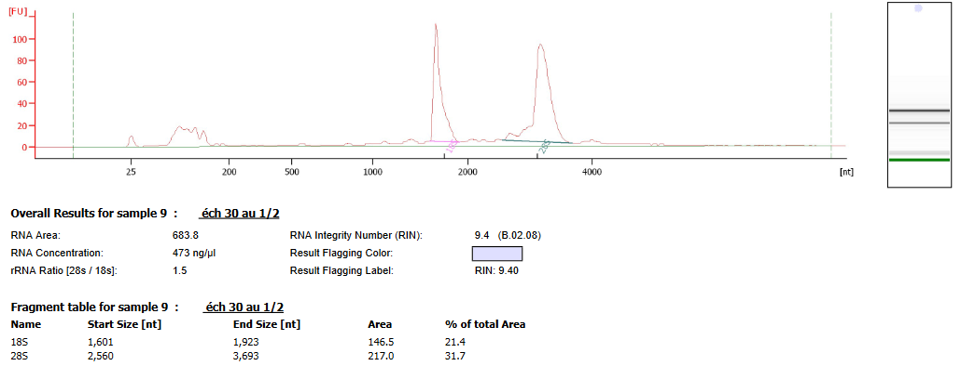
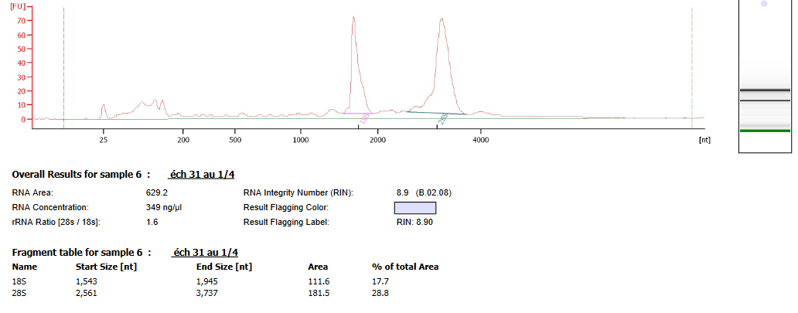
 | Contrôle Qualité des ARN

Si les QC ont été réalisés, y insérer les profils bioanalyseur
échantillon numéro 1 : |  | échantillon numéro 2 | échantillon numéro 3
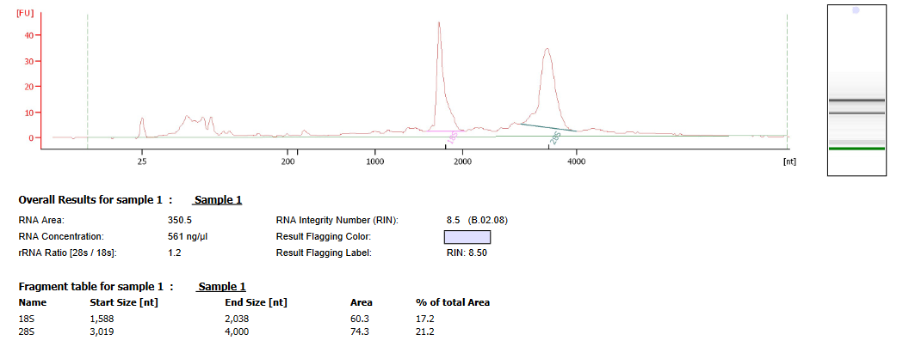
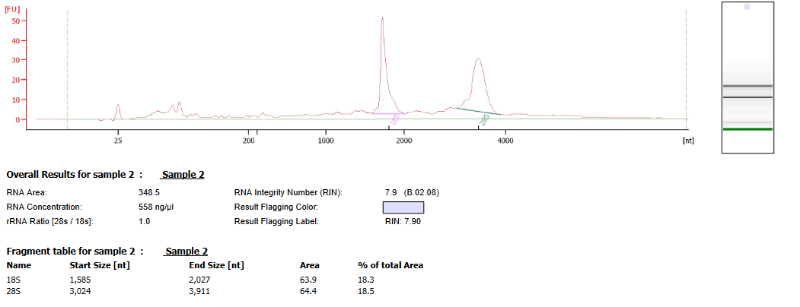
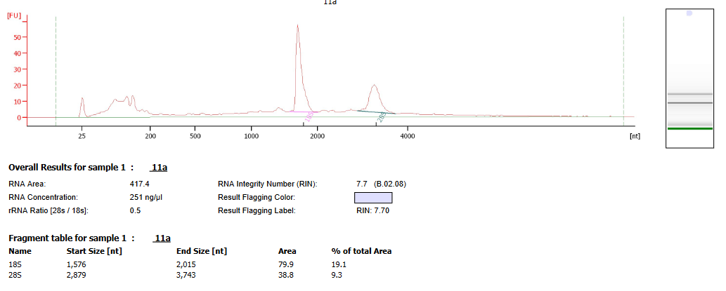

échantillon numéro 4 |  | échantillon numéro 5 | échantillon numéro 6
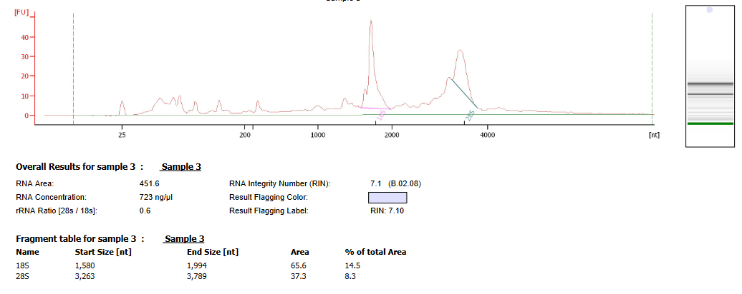
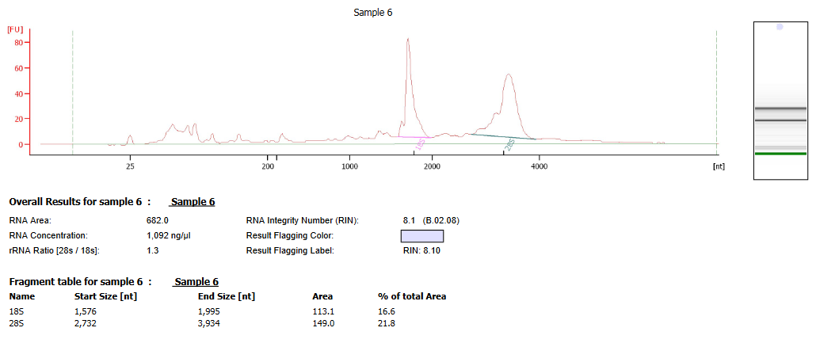
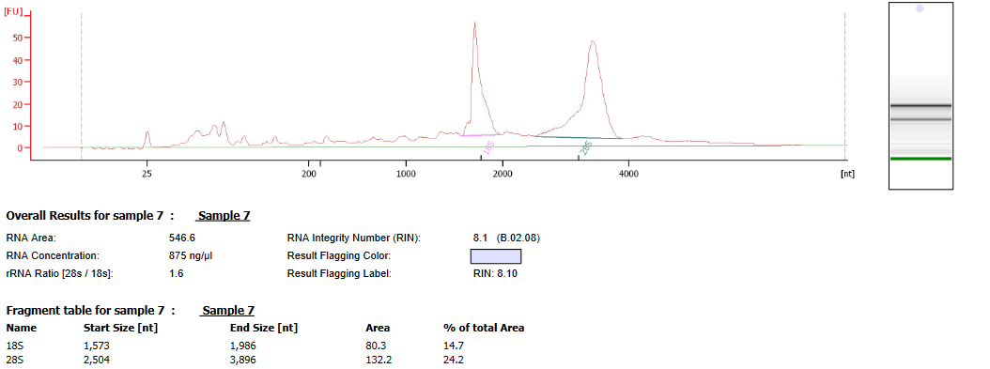

échantillon numéro 7 |  | échantillon numéro 8 | échantillon numéro 9
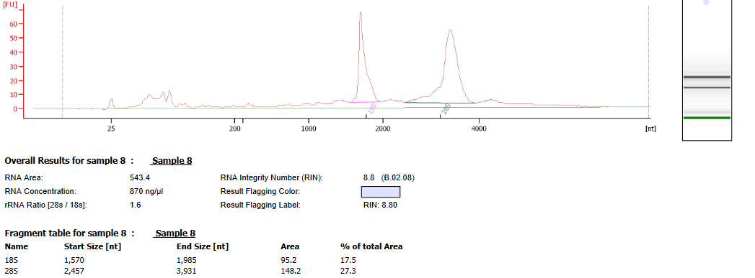
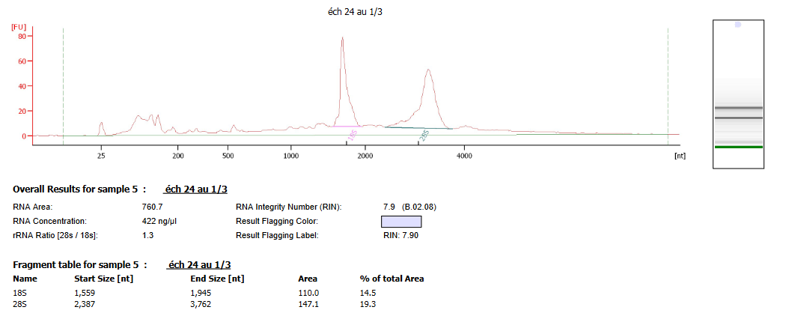
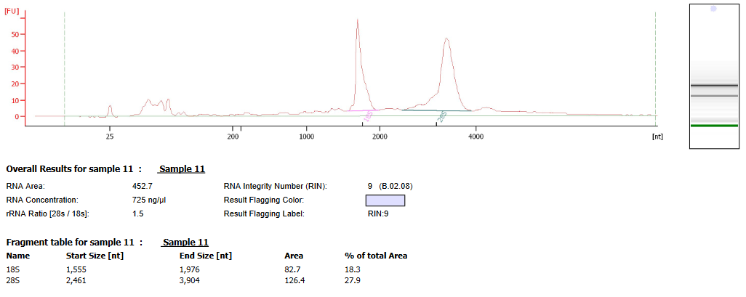

échantillon numéro 10 |  | échantilon numéro 11 | échantillon numéro 12
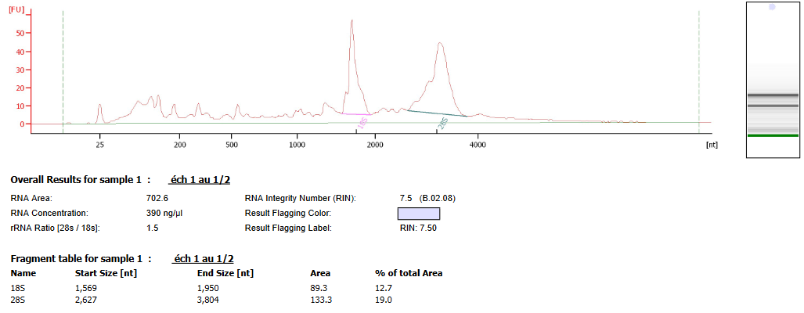
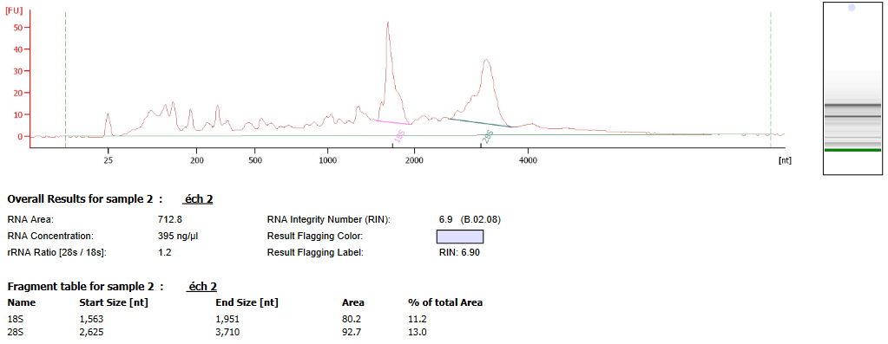
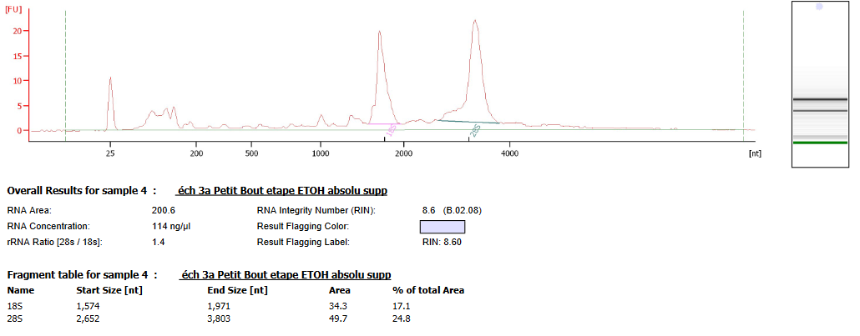

échantillon numéro 13 |  | échantillon numéro 14 | échantillon numéro 15
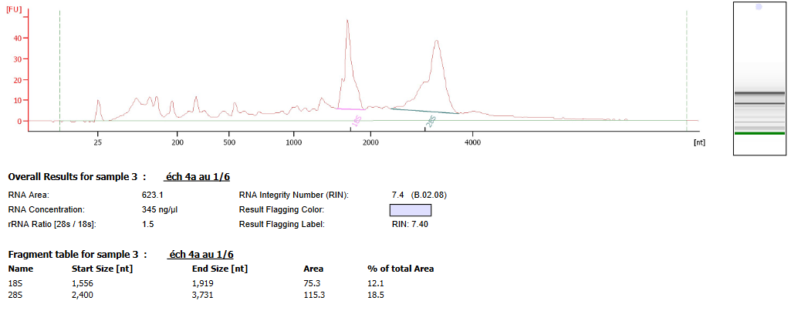
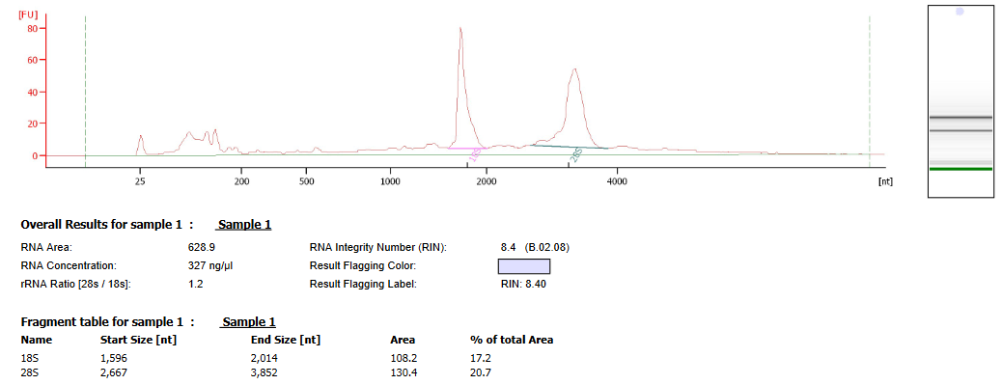
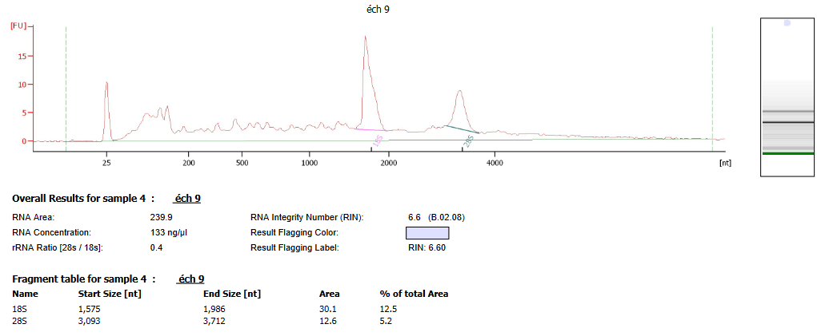

échantillon numéro 16 |  | échantillon numéro 17 | échantillon numéro 18
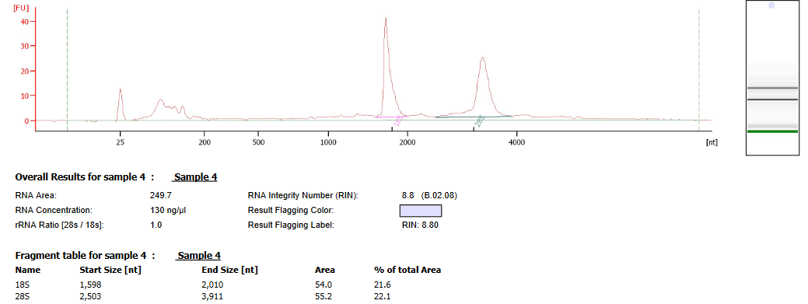
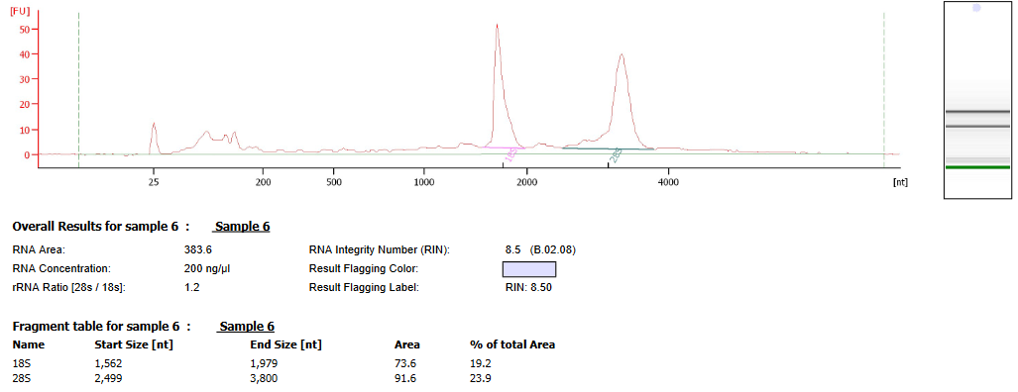
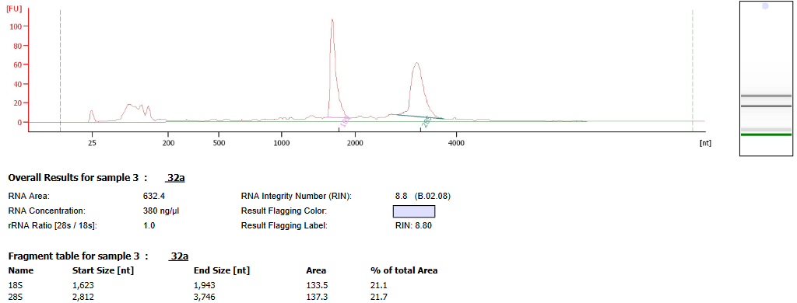

échantillon numéro 19 |  | échantillon numéro 20 | échantillon numéro 21
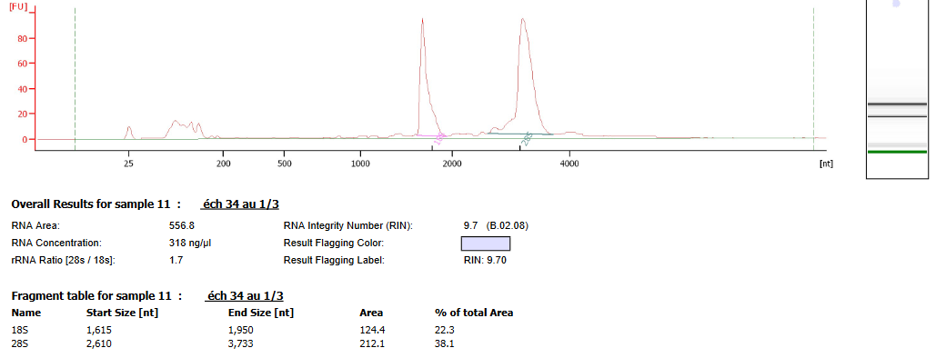
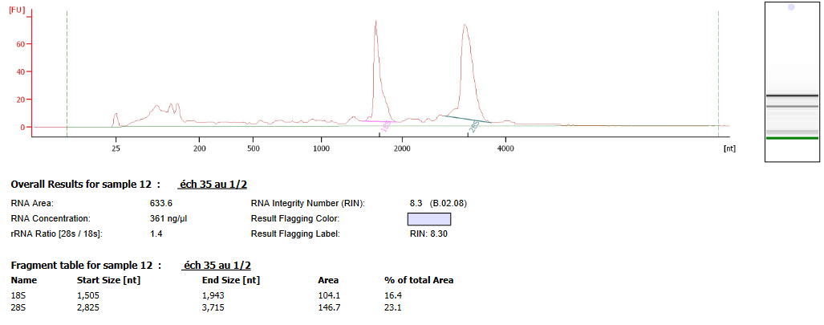
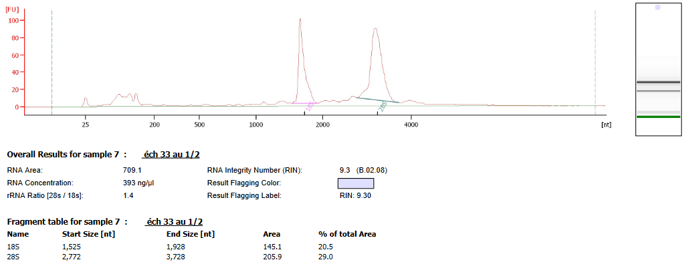

échantillon numéro 22 |  | échantillon numéro 23 | échantillon numéro 24
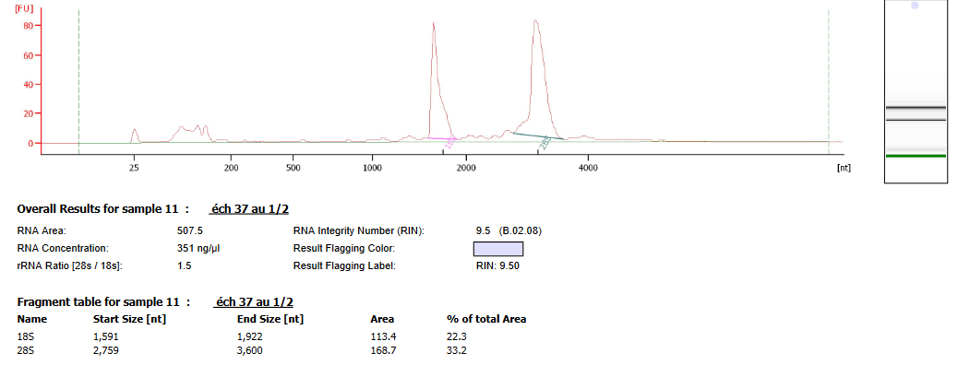
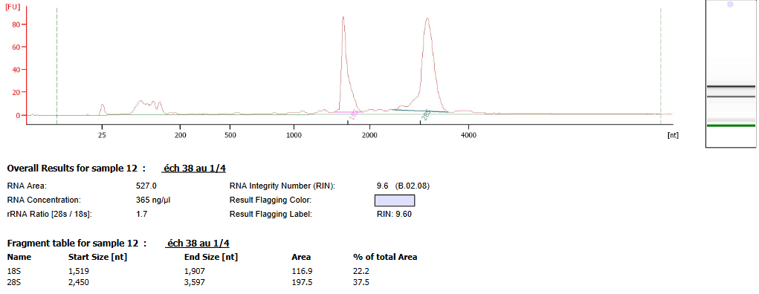
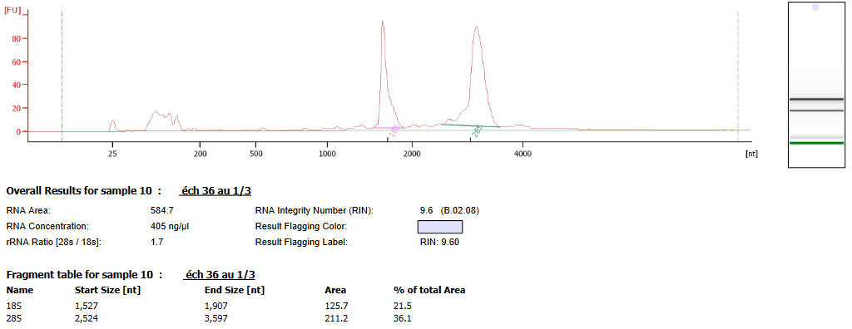

échantillon numéro 25 |  | échantillon numéro 26 | échantillon numéro 27
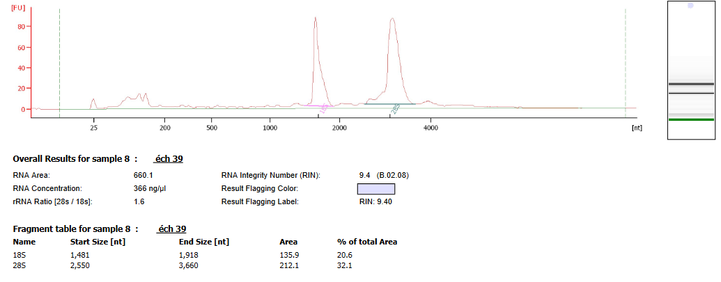
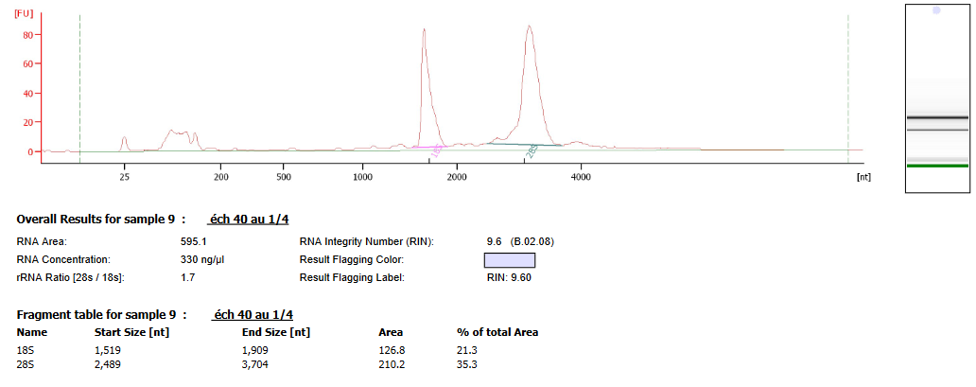
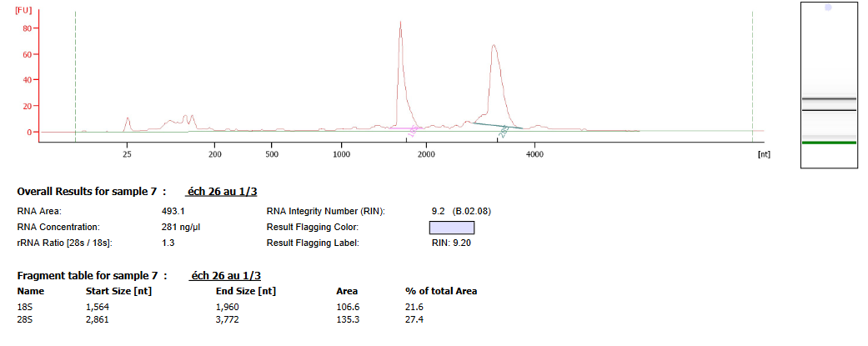

échantillon numéro 28 |  | échantillon numéro 29 | échantillon numéro 30
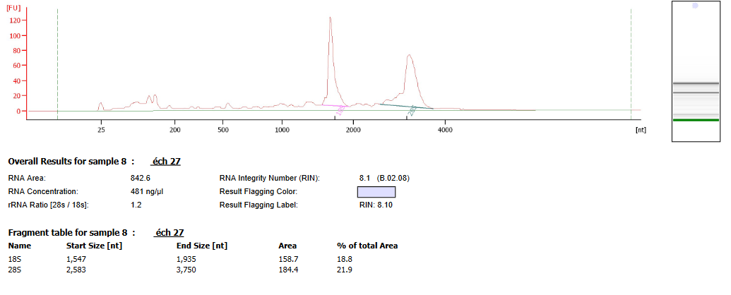
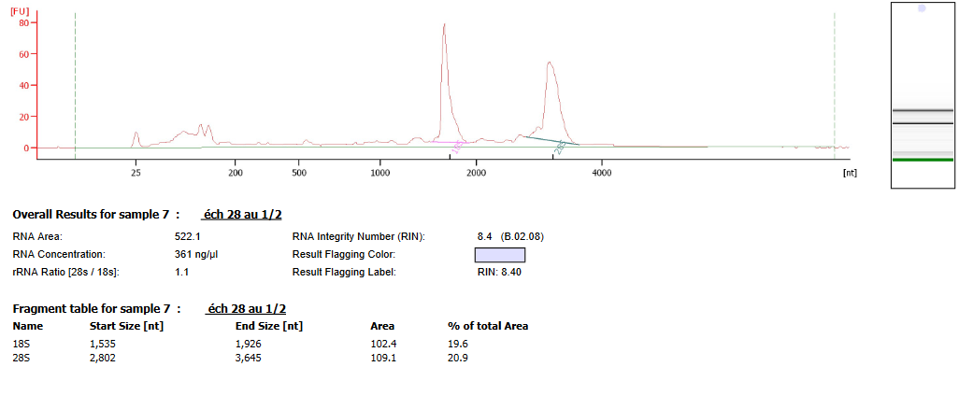
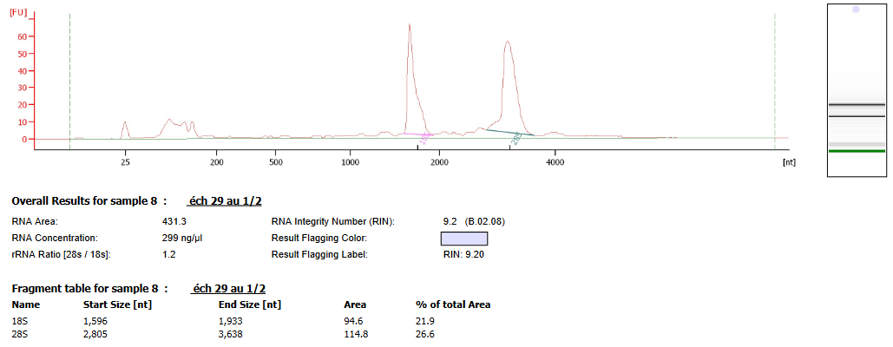

échantillon numéro 31 |  | échantillon numéro 32

QC_plateforme
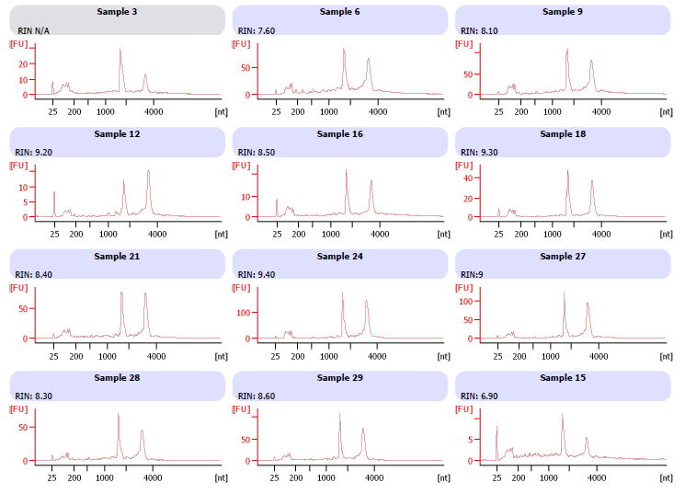
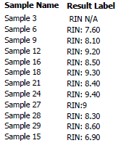
 | Contrôle Qualité des ARN

Profils bioanalyseur :

QC Lib
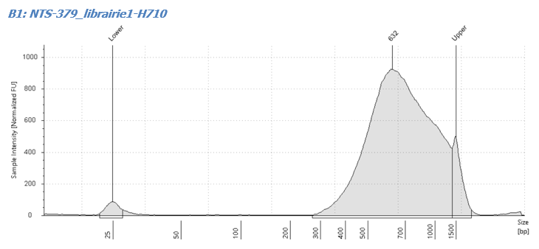
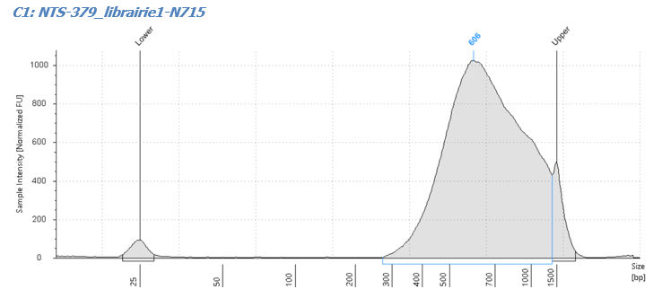
 | Contrôle Qualité des Librairies

Insérer les profils Tape Station

